Arkusz2
Miejsce | Dzielnica | Stężenie [Bq/l] | Niepewność [Bq/l] | X | Y
Anieli Krzywoń | Bemowo | 13.913 | 1.216 | 20.917223 | 52.228912 | Dzielnica | Średnia [$\si{Bq/l}$] | Odchylenie standardowe [$\si{Bq/l}$] |  |  | żołądek | jelito cienkie | górny odcinek jelita grubego | dolny odcinek jelita grubego | wątroba | płuca | SUMA [Sv/rok] | [uSv/rok]
Bolimowska | Bemowo | 2.160 | 0.246 | 20.880176 | 52.249310 | Bemowo | 7.39 | 5.86 |  |  | 2.6610355091E-07 | 1.7001060197E-08 | 1.219641275E-08 | 7.0221770378E-09 | 2.51E-09 | 1.99E-09 | 3.0682330761E-07 | 33.60
Borowego | Bemowo | 6.508 | 0.663 | 20.907121 | 52.229795 | Białołęka | 12.38 | 0.11 |  |  | 4.4567904098E-07 | 2.847393873E-08 | 2.0426956045E-08 | 1.1760974693E-08 | 4.21E-09 | 3.33E-09 | 5.1387783823E-07 | 56.27
Kazubów | Bemowo | 10.778 | 0.996 | 20.914665 | 52.243487 | Bielany | 10.64 | 6.55 |  |  | 3.8308630944E-07 | 2.4474958659E-08 | 1.7558122516E-08 | 1.0109222055E-08 | 3.62E-09 | 2.86E-09 | 4.4170702782E-07 | 48.37
Morcinka | Bemowo | 1.815 | 0.206 | 20.919599 | 52.260825 | Mokotów | 7.10 | 0.04 |  |  | 2.5571688482E-07 | 1.6337467641E-08 | 1.1720357221E-08 | 6.7480844606E-09 | 2.42E-09 | 1.91E-09 | 2.948472508E-07 | 32.29
Powstańców Śląskich 67B | Bemowo | 5.697 | 0.590 | 20.910342 | 52.234104 | Ochota | 4.33 | 1.04 |  |  | 1.5604197211E-07 | 9.9693482182E-09 | 7.1519237218E-09 | 4.117774264E-09 | 1.47E-09 | 1.17E-09 | 1.7991986144E-07 | 19.70
Rozłogi 12A | Bemowo | 4.957 | 0.525 | 20.902418 | 52.225480 | Praga-Południe | 13.98 | 4.74 |  |  | 5.0327275293E-07 | 3.2153536993E-08 | 2.3066667843E-08 | 1.3280808758E-08 | 4.75E-09 | 3.76E-09 | 5.8028466797E-07 | 63.54
Rozłogi 2A | Bemowo | 2.841 | 0.314 | 20.901225 | 52.222127 | Praga-Północ | 6.44 | 2.56 |  |  | 2.3176133328E-07 | 1.4806974071E-08 | 1.0622394442E-08 | 6.1159240727E-09 | 2.19E-09 | 1.73E-09 | 2.6722596752E-07 | 29.26
Sternicza (r. Powstańców Śląskich) | Bemowo | 7.437 | 0.740 | 20.915615 | 52.223694 | Śródmieście | 5.98 | 3.76 |  |  | 2.1535990401E-07 | 1.3759104979E-08 | 9.8706622673E-09 | 5.6831085781E-09 | 2.03E-09 | 1.61E-09 | 2.483147551E-07 | 27.19
Sternicza 125 | Bemowo | 4.268 | 0.459 | 20.899149 | 52.219976 | Targówek | 15.37 | 4.52 |  |  | 5.5315973528E-07 | 3.5340760865E-08 | 2.5353154534E-08 | 1.4597270792E-08 | 5.22E-09 | 4.13E-09 | 6.3780546722E-07 | 69.84
Szobera | Bemowo | 4.993 | 0.526 | 20.899708 | 52.236540 | Ursus | 11.63 | 8.13 |  |  | 4.1880572055E-07 | 2.6757032146E-08 | 1.9195262192E-08 | 1.1051817626E-08 | 3.96E-09 | 3.13E-09 | 4.8289230258E-07 | 52.88
Wyki 19 | Bemowo | 23.333 | 1.771 | 20.898409 | 52.230119 | Ursynów | 25.90 | 20.99 |  |  | 9.324555827E-07 | 5.9573551117E-08 | 4.273754754E-08 | 2.4606466766E-08 | 8.81E-09 | 6.96E-09 | 1.0751420081E-06 | 117.73
Mehoffera | Białołęka | 12.275 | 1.047 | 20.947698 | 52.324659 | Wawer | 7.72 | 0.00 |  |  | 2.778562555E-07 | 1.7751927434E-08 | 1.2735078377E-08 | 7.3323178533E-09 | 2.62E-09 | 2.07E-09 | 3.2037443717E-07 | 35.08
Pojarów 1A | Białołęka | 12.485 | 1.226 | 20.957520 | 52.313957 | Wilanów | 5.34 | 1.59 |  |  | 1.9240132253E-07 | 1.2292306717E-08 | 8.8183939491E-09 | 5.0772571222E-09 | 1.82E-09 | 1.44E-09 | 2.2184300046E-07 | 24.29
Dzierżoniowska 7 | Bielany | 10.947 | 1.035 | 20.924101 | 52.308607 | Włochy | 4.84 | 5.71 |  |  | 1.7416978028E-07 | 1.112751374E-08 | 7.9827815961E-09 | 4.5961469796E-09 | 1.64E-09 | 1.30E-09 | 2.008216271E-07 | 21.99
Estrady 112 | Bielany | 5.240 | 0.553 | 20.881494 | 52.300592 | Wola | 7.18 | 5.78 |  |  | 2.5836152883E-07 | 1.6506431008E-08 | 1.1841570071E-08 | 6.8178736774E-09 | 2.44E-09 | 1.93E-09 | 2.978965841E-07 | 32.62
Gąbińska 30 | Bielany | 13.611 | 1.245 | 20.958578 | 52.272606
Klaudyny 18A | Bielany | 3.046 | 0.336 | 20.976790 | 52.281199 |  | 9.75 | 4.76 |  |  |  |  |  |  |  |  |  | 44.31
Kochanowskiego 10/12 | Bielany | 7.938 | 0.807 | 20.952655 | 52.267329 |  |  |  |  |  |  |  |  |  |  |  |  | 24.698077567
Wolumen 10 | Bielany | 23.066 | 1.857 | 20.936587 | 52.282391
Batuty 9 | Mokotów | 7.066 | 0.724 | 21.024097 | 52.171842 |  |  | Narząd | Współczynnik konwersji $\pmb{\si{Sv/Bq}}$
Warneńska 2 | Mokotów | 7.140 | 0.713 | 21.048236 | 52.182258 |  |  | żołądek | $3 \cdot 10^{-7}$ | 0.0000003
Barska | Ochota | 5.371 | 0.561 | 20.979500 | 52.219344 |  |  | jelito cienkie | $4,6 \cdot 10^{-8}$ | 0.000000046
Pasteura 10 | Ochota | 3.298 | 0.361 | 20.981587 | 52.214260 |  |  | górny odcinek jelita grubego | $3,3 \cdot 10^{-8}$ | 0.000000033
Grenadierów 51/59 | Praga-Południe | 5.665 | 0.589 | 21.077312 | 52.243127 |  |  | dolny odcinek jelita grubego | $1,9 \cdot 10^{-8}$ | 0.000000019
Lizbońska 4 | Praga-Południe | 15.598 | 1.336 | 21.067808 | 52.228096 |  |  | wątroba | $6,8 \cdot 10^{-9}$ | 6.80E-09
Majdańska | Praga-Południe | 15.160 | 1.307 | 21.086073 | 52.239809 |  |  | płuca | $2,24 \cdot 10^{-9}$ | 2.24E-09
Motorowa | Praga-Południe | 10.323 | 0.971 | 21.081440 | 52.234009
Szaserów 79 | Praga-Południe | 20.337 | 1.613 | 21.104223 | 52.246474
Walecznych 59 | Praga-Południe | 16.795 | 1.400 | 21.062061 | 52.236576
Panieńska | Praga-Północ | 10.050 | 0.970 | 21.027866 | 52.250286
plac Hallera 8A | Praga-Północ | 4.820 | 0.516 | 21.030247 | 52.260648 |  |  | Narząd | $w_{T}$
Strzelecka 13 | Praga-Północ | 4.443 | 0.483 | 21.040524 | 52.261844 |  |  | żołądek | 0.12
Anielewicza | Śródmieście | 4.781 | 0.508 | 20.998558 | 52.249176 |  |  | jelito cienkie | 0.05
Furmańska | Śródmieście | 0.446 | 0.032 | 21.019486 | 52.244907 |  |  | górny odcinek jelita grubego | 0.05
Inflancka 6 | Śródmieście | 6.732 | 0.688 | 20.991142 | 52.255022 |  |  | dolny odcinek jelita grubego | 0.05
Książęca | Śródmieście | 9.163 | 0.906 | 21.028226 | 52.230898 |  |  | wątroba | 0.05
L. Kaczyńskiego 7/9 | Śródmieście | 7.147 | 0.719 | 21.021182 | 52.218115 |  |  | płuca | 0.12
Rynek Solecki 18 | Śródmieście | 13.248 | 1.259 | 21.039782 | 52.232154
Wilcza | Śródmieście | 3.730 | 0.408 | 21.012041 | 52.224351
Wójtkowska 11 | Śródmieście | 2.610 | 0.293 | 21.005840 | 52.255019
Kołowa | Targówek | 9.013 | 0.883 | 21.050025 | 52.272209
Poborzańska | Targówek | 19.146 | 1.606 | 21.026748 | 52.289169
Suwalska | Targówek | 17.938 | 1.527 | 21.029348 | 52.295779
aleja Bzów 22 | Ursus | 3.505 | 0.387 | 20.886980 | 52.186519
Walerego Sławka | Ursus | 19.762 | 1.628 | 20.894088 | 52.192623
Ciszewskiego 10 | Ursynów | 55.374 | 3.093 | 21.046825 | 52.157783
Dzierzby | Ursynów | 8.089 | 0.811 | 21.018672 | 52.134540
Romera 2 | Ursynów | 14.241 | 1.232 | 21.029385 | 52.155189
Marysin Wawerski | Wawer | 7.718 | 0.763 | 21.145487 | 52.238686
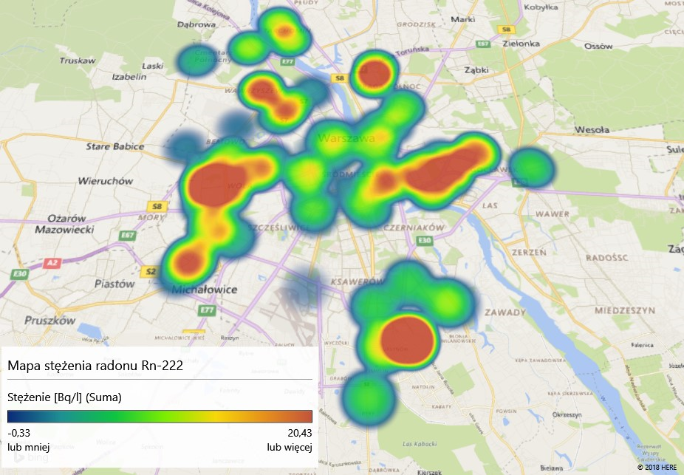
Królowej Marysieńki 21 | Wilanów | 6.930 | 0.699 | 21.071269 | 52.173862
Lentza | Wilanów | 3.759 | 0.409 | 21.078711 | 52.173575
Cietrzewia | Włochy | 5.155 | 0.540 | 20.922933 | 52.203262
Komitetu Obrony Robotników 39 | Włochy | 1.103 | 0.130 | 20.976285 | 52.180070
Łuczek | Włochy | 13.986 | 1.215 | 20.907499 | 52.207889
Malownicza 31 | Włochy | -0.893 | -0.112 | 20.939128 | 52.177363
Chłodna 15 | Wola | 1.848 | 0.208 | 20.990099 | 52.236630
Deotymy 25 | Wola | 4.098 | 0.441 | 20.947544 | 52.242080
Krępowieckiego 8 | Wola | 15.896 | 1.346 | 20.937122 | 52.237219
Smocza 19 | Wola | 1.879 | 0.213 | 20.982722 | 52.246707
Wolska 29 | Wola | 12.163 | 1.138 | 20.974106 | 52.235170 | 13.913 | 1.216
 |  |  |  |  |  | 2.16 | 0.246
 |  |  |  |  |  | 6.508 | 0.663
 |  |  |  |  |  | 10.778 | 0.996
 |  |  |  |  |  | 1.815 | 0.206
 |  |  |  |  |  | 5.697 | 0.59
 |  |  |  |  |  | 4.957 | 0.525
 |  |  |  |  |  | 2.841 | 0.314
 |  |  |  |  |  | 7.437 | 0.74
 |  |  |  |  |  | 4.268 | 0.459
 |  |  |  |  |  | 4.993 | 0.526
 |  |  |  |  |  | 23.333 | 1.771
 |  |  |  |  |  | 12.275 | 1.047
Średnie stężenie radonu-222 dla dzielnic Warszawy
 |  |  |  |  |  | 12.485 | 1.226
 |  |  |  |  |  | 10.947 | 1.035
 |  |  |  |  |  | 5.24 | 0.553
 |  |  |  |  |  | 13.611 | 1.245
 |  |  |  |  |  | 3.046 | 0.336
 |  |  |  |  |  | 7.938 | 0.807
 |  |  |  |  |  | 23.066 | 1.857
 |  |  |  |  |  | 7.066 | 0.724
 |  |  |  |  |  | 7.14 | 0.713
 |  |  |  |  |  | 5.371 | 0.561
 |  |  |  |  |  | 3.298 | 0.361
 |  |  |  |  |  | 5.665 | 0.589
 |  |  |  |  |  | 15.598 | 1.336
 |  |  |  |  |  | 15.16 | 1.307
 |  |  |  |  |  | 10.323 | 0.971
 |  |  |  |  |  | 20.337 | 1.613
 |  |  |  |  |  | 16.795 | 1.4
 |  |  |  |  |  | 10.05 | 0.97
 |  |  |  |  |  | 4.82 | 0.516
 |  |  |  |  |  | 4.443 | 0.483
 |  |  |  |  |  | 4.781 | 0.508
 |  |  |  |  |  | 0.446 | 0.032
 |  |  |  |  |  | 6.732 | 0.688
 |  |  |  |  |  | 9.163 | 0.906
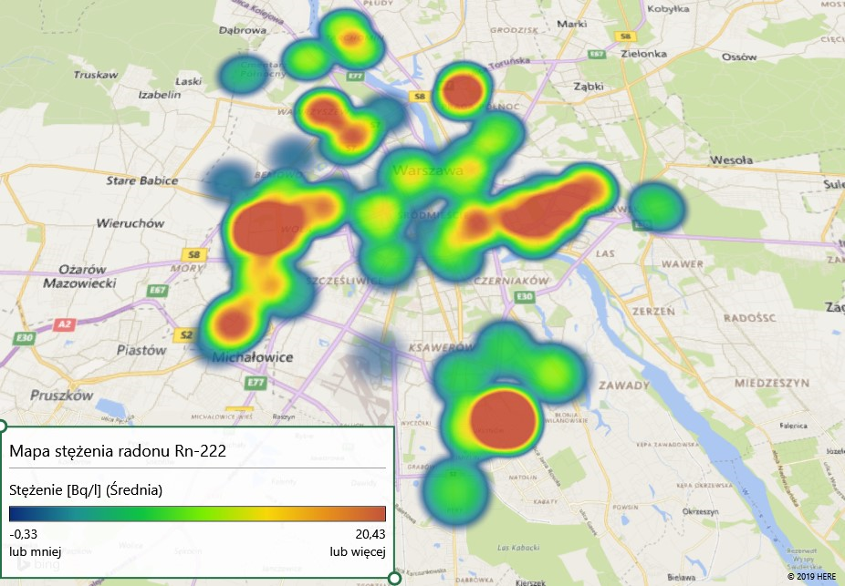
 |  |  |  |  |  | 7.147 | 0.719
 |  |  |  |  |  | 13.248 | 1.259
 |  |  |  |  |  | 3.73 | 0.408
 |  |  |  |  |  | 2.61 | 0.293
 |  |  |  |  |  | 9.013 | 0.883
 |  |  |  |  |  | 19.146 | 1.606
 |  |  |  |  |  | 17.938 | 1.527
 |  |  |  |  |  | 3.505 | 0.387
 |  |  |  |  |  | 19.762 | 1.628
 |  |  |  |  |  | 55.374 | 3.093
 |  |  |  |  |  | 8.089 | 0.811
 |  |  |  |  |  | 14.241 | 1.232
 |  |  |  |  |  | 7.718 | 0.763
 |  |  |  |  |  | 6.93 | 0.699
 |  |  |  |  |  | 3.759 | 0.409
 |  |  |  |  |  | 5.155 | 0.54
 |  |  |  |  |  | 1.103 | 0.13
 |  |  |  |  |  | 13.986 | 1.215
 |  |  |  |  |  | -0.893 | -0.112
 |  |  |  |  |  | 1.848 | 0.208
 |  |  |  |  |  | 4.098 | 0.441
 |  |  |  |  |  | 15.896 | 1.346
 |  |  |  |  |  | 1.879 | 0.213
 |  |  |  |  |  | 12.163 | 1.138

